гермет.
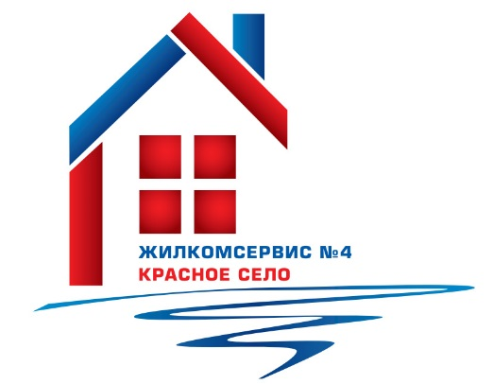
 | Адресная программа по герметизации межпанельных швов в многоквартирных домах на 2021 г.

№п/п | Адрес | пог.м
1 | ул. Красногородская, д. 9 к. 1, лит.А | 115
2 | ул. Красногородская, д. 11 к. 1, лит.А | 87
3 | Гатчинское ш., д. 4 к. 1, лит.А | 290
4 | Гатчинское ш., д. 4 к. 2, лит.А | 135
5 | Гатчинское ш., д. 8 к. 1, лит.А | 70
6 | Гатчинское ш., д. 8 к. 2, лит.А | 110
7 | Гатчинское ш., д. 12 к.1, лит.А | 116
8 | Гатчинское ш., д. 12 к.3, лит.А | 131
9 | ул. Театральная, д. 3, лит.А | 91
10 | ул. Театральная, д. 5, лит.А | 124
11 | ул. Театральная, д. 7, лит.А | 227
12 | Красносельское ш., д. 44 к.3, лит.А | 21
13 | Красносельское ш., д. 46 к.2, лит.А | 18
14 | Красносельское ш., д. 46 к. 3, лит.А | 36
15 | ул. Школьная, д. 43, лит.А | 115
16 | ул. Коммунаров, д. 114, лит.А | 189
17 | ул. Коммунаров, д. 116 к. 2, лит.А | 32
18 | ул. Коммунаров, д. 124, лит.А | 85
19 | ул. Красногородская, д. 13 к. 1, лит.А | 42
20 | ул. Красногородская, д. 5 к. 2, лит.А | 64
21 | ул. Красногородская, д. 7 к. 2, лит.А | 102
22 | Гатчинское ш., д. 11, лит.А | 152
 | Итого | 2352

